No.1
「20240717_DRASAP更新プロジェクト2024_第3回定例会資料_改訂.pptx」の「サムネイル表示」ボタンの設定。

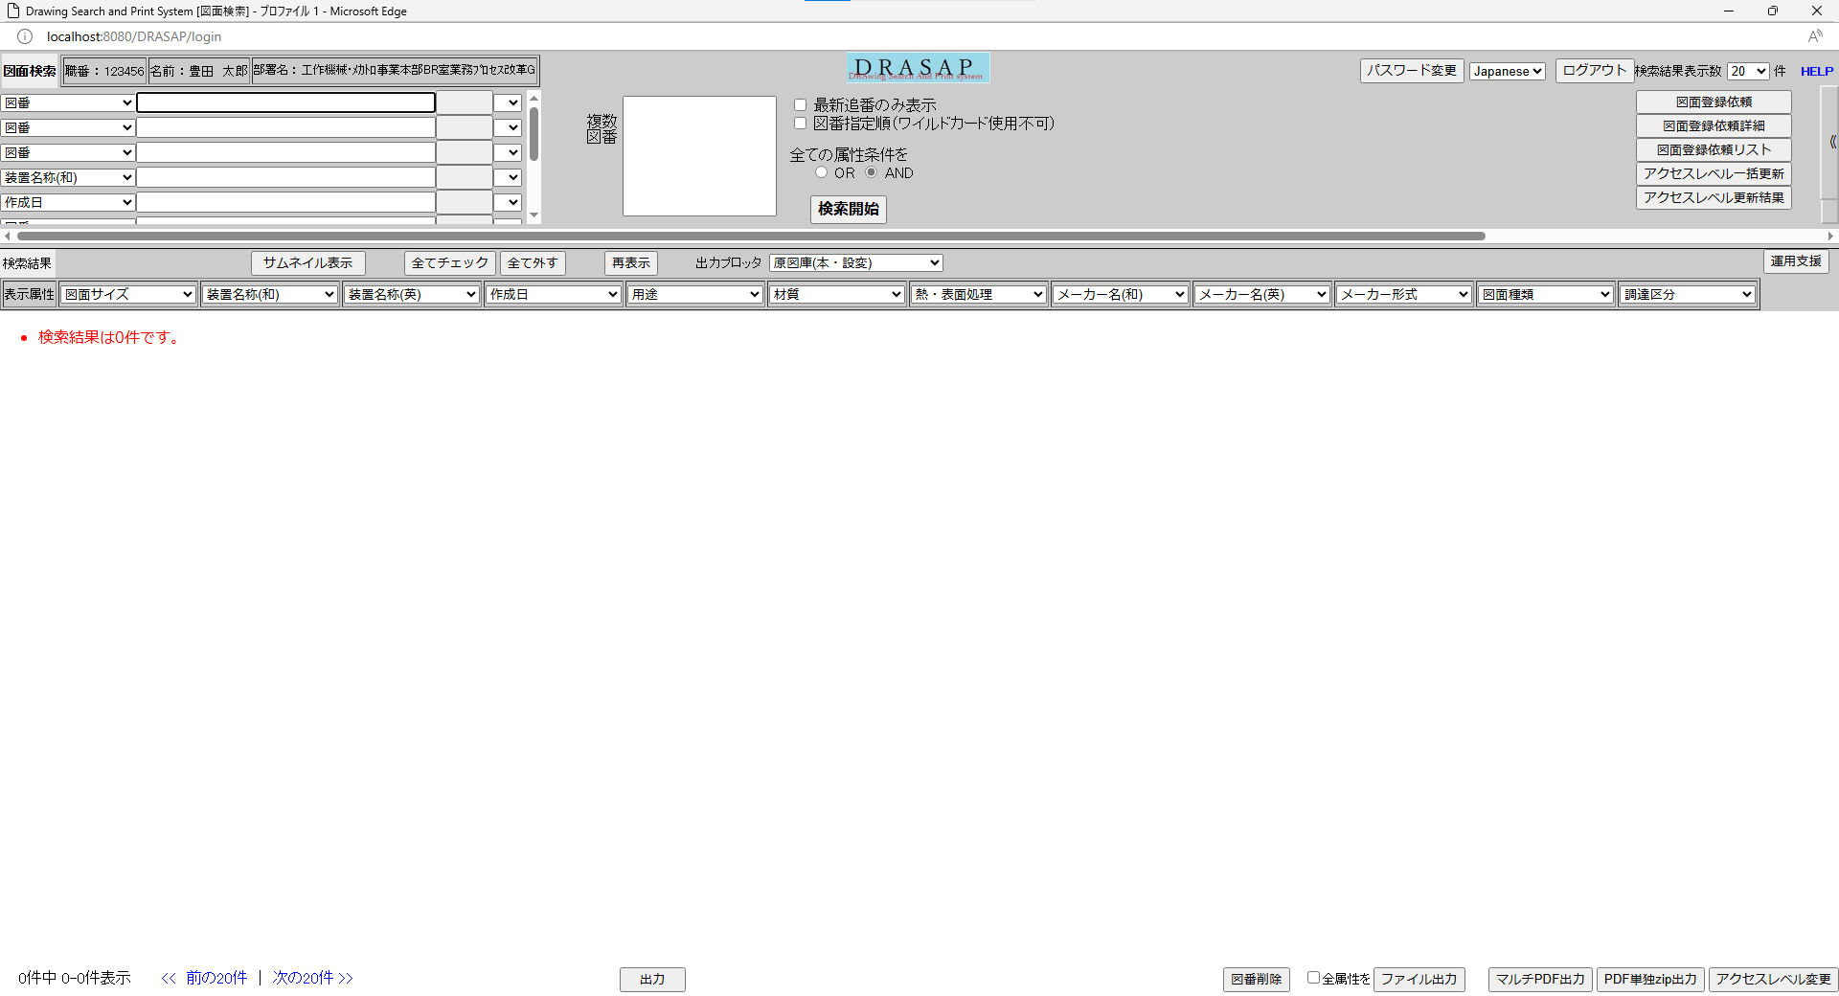

1.「サムネイル表示」ボタンの位置は予想通り。
2.「サムネイル表示」ボタンは表示する。
3.「「サムネイルサイズ」ラベル、「サムネイルサイズ」チョイス、「リスト表示」ボタン」は非表示する。

No.2
「20240717_DRASAP更新プロジェクト2024_第3回定例会資料_改訂.pptx」に「「サムネイルサイズ」ラベル、「サムネイルサイズ」チョイス、「リスト表示」ボタン」の設定。

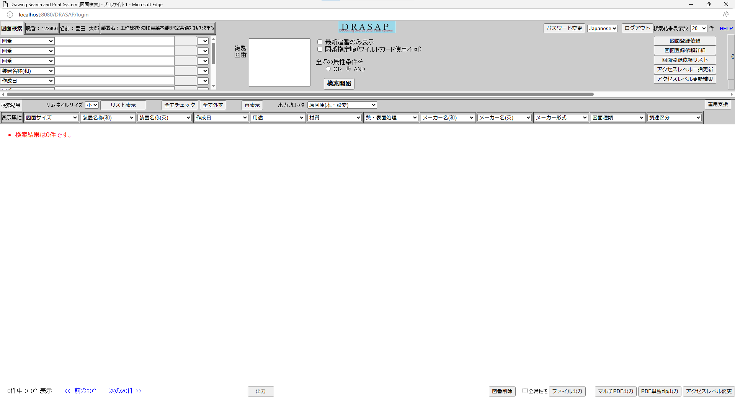

1.「「サムネイルサイズ」ラベル、「サムネイルサイズ」チョイス、「リスト表示」ボタン」の位置は予想通り。
2.「サムネイル表示」ボタンは非表示する。
3.「「サムネイルサイズ」ラベル、「サムネイルサイズ」チョイス、「リスト表示」ボタン」は表示する。

No.3
ユーザーのサムネイるサイズが設定しました。

サムネイルサイズの内容はユーザーのサムネイルサイズの内容通り。

No.4
ユーザーのサムネイるサイズが設定しません。

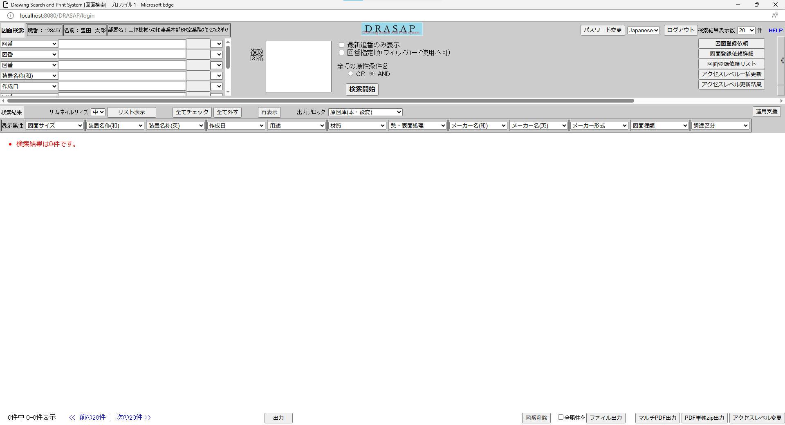

サムネイルサイズの内容は「中」です。

No.5
参照権限がない場合。



NotAccess_thumb.jpg

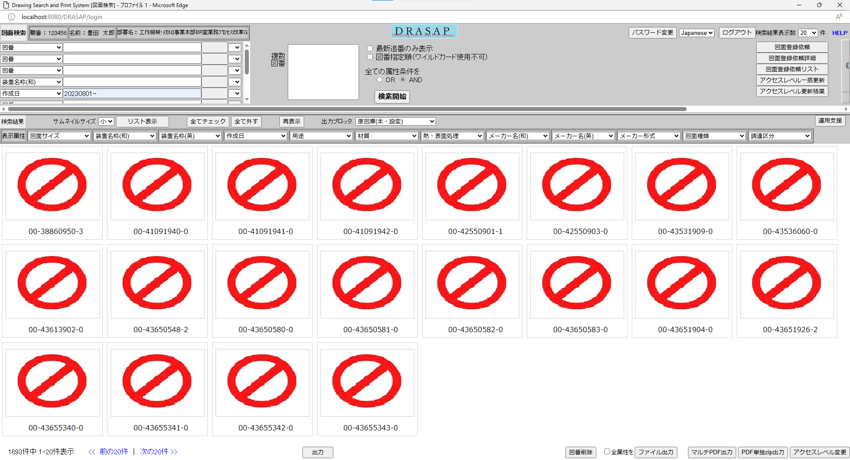

1.図面のダウンロードは使用できません。
2.図面は「NotAccess_thumb.jpg」と一致する。

No.6
参照権限があり場合。
かつ、図面があり場合。

1.図面のダウンロードは使用できません。
2.図面は「NotAccess_thumb.jpg」と一致する。

